Sheet1
الربط بين التخزين الذاتى والاوركل

Self - Storage | التوضيح | الاوركل

 | شاشة مندوبى المبيعات - sale person
 | يتم الاستعانة بشاشة المندوبين الموجودة ببرنامج المخازن اوركل

 | شاشة طرق الدفع - payment method
 | يتم الاستعانة بشاشة طرق الدفع الموجودة ببرنامج المخازن


 | شاشة اعدات النظام - system setting
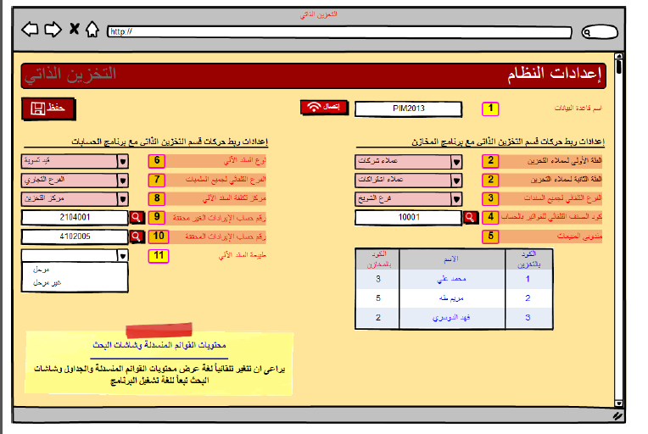

 | موضع الملاحظة رقم 2- الموجودة باسم الفئة الثانية لعملاء التخزين - يتم استدعاء البيانات لعرضها بالدروب دون هذا من شاشة فئات العملاء /فئة ثانية الموجود ة ببرنامج المخازن

 | موضع الملاحظة رقم 2- الموجودة باسم الفئة الثانية لعملاء التخزين - يتم استدعاء البيانات لعرضها بالدروب دون هذا من شاشة فئات العملاء /فئة ثانية الموجود ة ببرنامج المخازن

 | موضع الملاحظة رقم 3 - الفرع التلقائى لجميع السندات - يتم استدعاء البيانات لعرضها بالدروب دون هذا من شاشة الافرع الخاصة بالمخازن

 | موضع الملاحظة رقم 4 - يتم استدعاء البيانات هذه عن طريق شاشة البحث عن الاصناف

 | موضع الملاحظة رقم 6 - يتم استدعاء البيانات الموجودة بهذا الدروب دون عن طريق شاشة انواع السندات الموجودة بالحسابات

 | موضع الملاحظة رقم 7 - يتم استدعاء البيانات الموجودة بالدروب دون من شاشة الافرع المعرفة بالحسابات

 | موضع الملاحظة رقم 8 - مركز تكلفة السند الآلى - يتم استدعاء بيانات هذا الدروب دون من شاشه مراكز التكاليف - ملحوظة هامة مطلوب ظهور اسماء مراكز التكلفة الفرعية وليست الرئيسية

 | موضع الملاحظة 9, 10 - رقم حساب الايرادات الغير محققة , رقم حساب الايرادات المحققة :- يتم استدعاء هذه البيانات من جدول ارقام دليل الحسابات والبحث الخاص بها هو البحث عن حساب

ملحوظة هامة بناءا على الاختيار بالموضع ملاحظة رقم 6 - يتم عمل هذا السند المختار تلقائى بجدول القيود الآلية automatic vouchers table - الوارد pdf

